Lapa1
3.pielikums

AUTOCEĻŠ "A8"

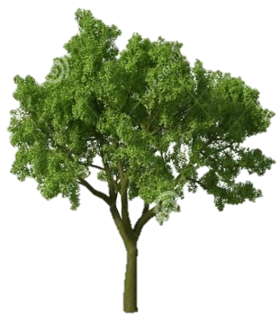

Stāvlaukuma daļa (ceļa kabata, 5m plata no autoceļa "A8" ceļa malas), kas būs nepieciešama VRS RIP ZImD ikdienas imigrācijas kontroles veikšanai
ZAĻA ZONA

Paviljons Nr.5

Paviljons Nr.4
Paviljons Nr.3

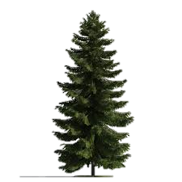
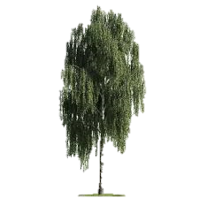

STĀVLAUKUMS
NOJUME
STĀVLAUKUMS
ŽOGS

Paviljons Nr.2
Paviljons Nr.1

ŽOGS
Nomnieka 8 stāvvietas
LIETUVAS REPUBLIKA

Nomnieka 5 stāvvietas

ADMINISTRATĪVĀ ĒKA

VRS RIP ZImD

VRS ZImD Stāvlaukums

Paviljons Nr.6
Paviljons Nr.7
ŽOGS

ZAĻA ZONA

NOJUME

ZAĻA ZONA

STĀVLAUKUMS

1
2

SAIMNIECĪBAS ĒKA
SAIMNIECĪBAS ĒKA
ZImD garāžas

3

DEGVIELAS UZLABĀŠANAS TVERTNES

DĪĶIS

